MAYO
COTIZACIÓN PROPUESTA_ESTUDIO JURIDICO ROMERO_05.05.26 |  |  |  |  |  |  |  |  |  |  | MARGEN GANANCIA, MINIMA - S/.150 - PARA PEDIDOS POCOS COMO 30 -50-100 UNID. DE PRODUCTOS ECONOMICOS (EJM. LAPICEROS, LLAVEROS PLASTICOS) PROMEDIA - S/.400 A 500 - PARA PEDIDOS MAS DE 150 UNID DE PRODCUCTOS COSTO MEDIO-ALTO (EJM. LAPICEROS METALICOS)
Nº | Cód. Artíc. | Artículo | Foto | Cant. | Costo uni. No IGV (S/.) | Tiempo Entrega | Detalles | Costo Total No IGV (S/.) |  |  | proveedor | Cod. Prod. Prov. | Obseraciones | costo $ | COSTO S/. | % | Resultado | Margen | Total | Cantidad | Costo MUESTRA Unidad | Movilidad | Total Producto | Tipo de Impresión | Costo impresión | Cant Color | Cant Lados | Cantidad por Millar | Costo Impresión | Empaq | Seguro CRT | Total | Costo S/. Sin IGV | I.G.V | TOTAL
1 | COCH-2126N | LAPICERO PLASTICO | 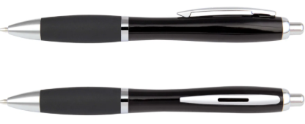 Imagen Referencial | 1000 | S/. 0.99 | 5 a 7 Días útiles | LAPICERO PLÁSTICO Material: Plástico Cuerpo translucido de color entero con goma de color, detalles plateados y sistema retractil Tinta: Seca, azul Color: Negro Presentación: Grupal, no bolsita individual *Incluye 1 logo a full color por 1 lado *Diseño o arte facilitado por el cliente | S/. 990.00 |  | 29% | CHIPER | 2126N |  | S/.420 incluido IGV | S/. 0.36 | 80 | S/. 0.29 | S/. 288.41 | S/. 0.65 | 1000 | S/. 3.61 | S/. 90.00 | S/. 742.53 | uv | S/. 220.00 | 1 | 1 | 1 | S/. 220.00 | S/. 4.85 | S/. 9.67 | S/. 977.06 | S/. 0.98 | S/. 0.18 | S/. 1.15
2 | COPP-LP38 | LAPICERO PLASTICO | Imagen Referencial | 1000 | S/. 1.75 | 5 a 7 Días útiles | LAPICERO PLÁSTICO Lapicero retractil tipo stanley. Color de tinta: Azul Colores. Negro, Blanco *Incluye 1 logo a 1 color por 1 lado *Arte y diseño facilitado por el cliente. | S/. 1,750.00 |  | 29% | PROMOS PERU |  |  |  | S/. 0.85 | 60 | S/. 0.51 | S/. 510.00 | S/. 1.36 | 1000 | S/. 8.50 | S/. 100.00 | S/. 1,468.50 | uv | S/. 220.00 | 1 | 1 | 1 | S/. 220.00 | S/. 4.85 | S/. 16.93 | S/. 1,710.28 | S/. 1.71 | S/. 0.31 | S/. 2.02
3 | COCH-M04-1 | LAPICERO METALICO | 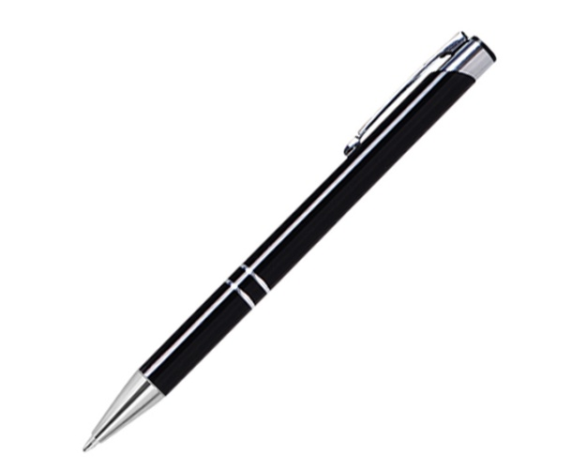 Imagen Referencial | 1000 | S/. 1.90 | 5 a 7 Días útiles | LAPICERO METALICO Lapicero metálico, con sistema retractil. Clip y aros plateados. Color de Tinta: Azul Color: Negro Presentación: Caja grupal *Incluye logo a full color a 1 lado. *Arte y diseño facilitado por el cliente. | S/. 1,900.00 |  | 30% | CHIPPER |  |  |  | S/. 0.96 | 60 | S/. 0.57 | S/. 573.91 | S/. 1.53 | 1000 | S/. 9.57 | S/. 100.00 | S/. 1,640.00 | uv | S/. 240.00 | 1 | 1 | 1 | S/. 240.00 | S/. 4.85 | S/. 18.85 | S/. 1,903.70 | S/. 1.90 | S/. 0.34 | S/. 2.25
4 | COEF-B-5006-5 | LAPICERO METALICO | 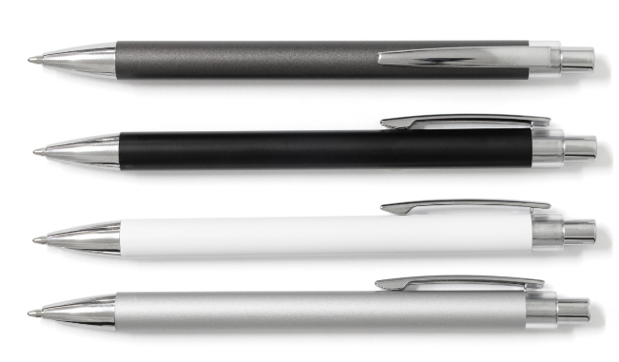 Imagen Referencial | 1000 | S/. 3.79 | 5 a 7 Días útiles | LAPICERO METALICO Medidas: Largo: 14.5 cm. Diámetro: 1 cm. Descripción: Lapicero metálico de sistema retráctil Color de tinta: Seca color Negro Color: Negro, plateado, gris y blanco Presentación: Caja grupal *Incluye logo a full color a 1 lado. *Arte y diseño facilitado por el cliente. | S/. 3,790.00 |  | 30% | EYF |  |  |  | S/. 2.20 | 52 | S/. 1.14 | S/. 1,144.00 | S/. 3.34 | 1000 | S/. 22.00 | S/. 120.00 | S/. 3,486.00 | uv | S/. 240.00 | 1 | 1 | 1 | S/. 240.00 | S/. 4.85 | S/. 37.31 | S/. 3,768.16 | S/. 3.77 | S/. 0.68 | S/. 4.45
5 | COCK-KM2019GR | LAPICERO METALICO | 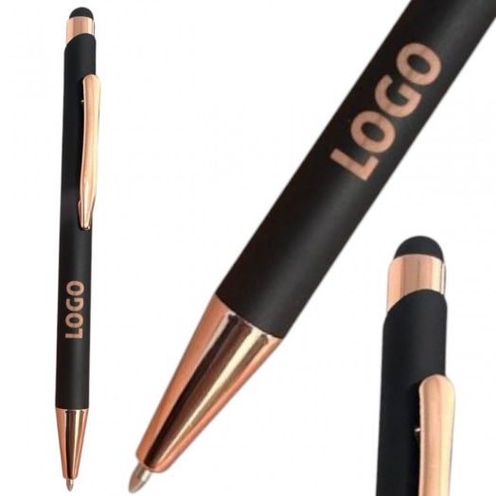 Imagen Referencial | 1000 | S/. 4.99 | 5 a 7 Días útiles | LAPICERO METALICO Lapicero Touch de Aluminio Barril engomado / accesorios Oro Rosa Color de Tinta: negra Color: Negro Presentación: Caja grupal *Incluye logo grabado a láser a 1 lado. *Arte y diseño facilitado por el cliente. | S/. 4,990.00 |  | 25% | CKI |  |  |  | S/. 2.62 | 48 | S/. 1.26 | S/. 1,256.65 | S/. 3.87 | 1000 | S/. 26.18 | S/. 120.00 | S/. 4,020.86 | uv | S/. 900.00 | 1 | 1 | 1 | S/. 900.00 | S/. 4.85 | S/. 49.26 | S/. 4,974.97 | S/. 4.97 | S/. 0.90 | S/. 5.87
6 | BOLSA NOTEX MEDIANA |  | Imagen Referencial | 1000 | S/. 4.99 | 7 a 9 Días útiles | BOLSA NOTEX MEDIANA Medida : 30 x 25 x 10 CM Material: Notex de 80 grs. Modelo con asas, fuelle y termosellado. Color: Negro Presentación: Empaque grupal *Incluye logo a full color por 1 lado. *Diseño o arte facilitado por el cliente | S/. 4,993.36 |  | 26% | IGOE |  |  | 3.73 Logo dtf, medida de logo 12ancho a proporción de alto empaquetado grupal, recojo en taller medida 30 x 25 x 10 CM | S/. 3.42 | 37.5 | S/. 1.28 | S/. 1,281.12 | S/. 4.70 | 1000 | S/. 34.16 | S/. 180.00 | S/. 4,911.59 |  | S/. 0.00 | 1 | 1 | 1 | S/. 0.00 | S/. 32.33 | S/. 49.44 | S/. 4,993.36 | S/. 4.99 | S/. 0.90 | S/. 5.89
7 | BOLSA NOTEX GRANDE |  | Imagen Referencial | 1000 | S/. 5.19 | 7 a 9 Días útiles | BOLSA NOTEX GRANDE Medida : 40 x 35 x 10 cm Material: Notex de 80 grs. Modelo con asas, fuelle y termosellado. Color: Negro Presentación: Empaque grupal *Incluye logo a full color por 1 lado. *Diseño o arte facilitado por el cliente | S/. 5,190.00 |  | 26% | IGOE |  |  | 3.83 Logo dtf, medida de logo 12ancho a proporción de alto empaquetado grupal, recojo en taller Medida: la vieja confiable | S/. 3.55 | 37.5 | S/. 1.33 | S/. 1,329.40 | S/. 4.87 | 1000 | S/. 35.45 | S/. 180.00 | S/. 5,089.91 |  | S/. 0.00 | 1 | 1 | 1 | S/. 0.00 | S/. 32.33 | S/. 51.22 | S/. 5,173.47 | S/. 5.17 | S/. 0.93 | S/. 6.10
8 | BOLSA NOTEX GRANDE- 1 COLOR |  | 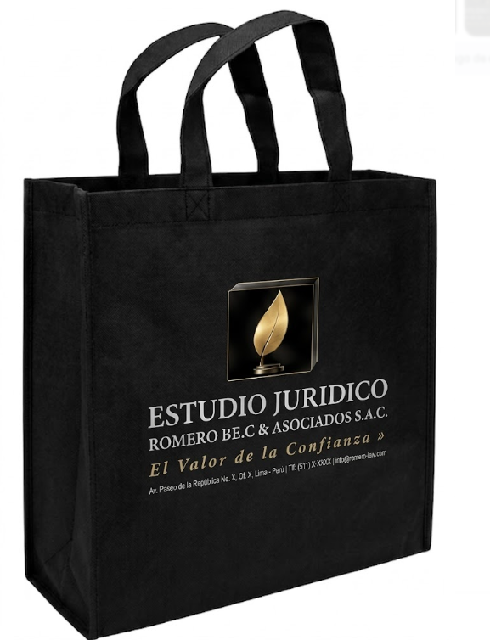 Imagen Referencial | 1000 | S/. 3.29 | 5 a 7 Días útiles | BOLSA NOTEX GRANDE- 1 COLOR Medida : 40 x 35 x 10 cm Material: Notex de 80 grs. Modelo con asas, fuelle y termosellado. Color: Negro Presentación: Empaque grupal *Incluye logo a 1 color por 1 lado. *Diseño o arte facilitado por el cliente | S/. 3,290.00 |  | 29% | OLAF |  |  |  | S/. 2.00 | 48 | S/. 0.96 | S/. 960.00 | S/. 2.96 | 1000 | S/. 40.00 | S/. 180.00 | S/. 3,180.00 |  | S/. 0.00 | 1 | 1 | 1 | S/. 0.00 | S/. 32.33 | S/. 32.12 | S/. 3,244.46 | S/. 3.24 | S/. 0.58 | S/. 3.83
9 | CUADERNO CORPORATIVO-TAPA DELGADA |  | 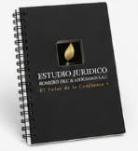 | 1000 | S/. 5.69 | 10 a 12 Dias utiles | CUADERNO CORPORATIVO-TAPA DELGADA Tamaño A5 (20.5X 14.5 cm aprox Tapa y contratapa Tapas de folcote a full color. Guardas: En blanco Acabados: Plastificado mate Interiores 100 hojas bond 75 grs con impresión a 1 color ambos lados Acabados: Anillado doble ring (Blanco o negro), plastificado mate. Presentación: Empaque grupal *Arte y diseño debe ser facilitado por el cliente. | S/. 5,690.00 |  | 26% | INNOVAGRAFA MARCO ACGRAF | PRECIO VALIDADO: S/.1780.00 / S/ 9.50 C/U + IGV |  |  | S/. 3.70 | 40 | S/. 1.48 | S/. 1,480.00 | S/. 5.18 | 1000 | S/. 87.00 | S/. 220.00 | S/. 5,487.00 | YA INCLUYE | S/. 0.00 | 1 | 1 | 1 | S/. 0.00 | S/. 81.43 | S/. 83.53 | S/. 5,651.96 | S/. 5.65 | S/. 1.02 | S/. 6.67
10 | CUADERNO CORPORATIVO- TAPA DURA |  |  | 1000 | S/. 8.69 | 10 a 12 Dias utiles | CUADERNO CORPORATIVO- TAPA DURA Tamaño A5 (20.5X 14.5 cm aprox Tapa y contratapa Cartón duro, forrado en couche de 150 gr a full color Guardas: En blanco Acabados: Plastificado mate Interiores 100 hojas bond 75 grs con impresión a 1 color ambos lados Acabados: Anillado doble ring (Blanco o negro), plastificado mate. Presentación: Empaque grupal *Arte y diseño debe ser facilitado por el cliente. | S/. 8,690.00 |  | 24% | INNOVAGRAFA MARCO ACGRAF | PRECIO VALIDADO: S/.1780.00 / S/ 9.50 C/U + IGV |  |  | S/. 6.00 | 35 | S/. 2.10 | S/. 2,100.00 | S/. 8.10 | 1000 | S/. 110.00 | S/. 280.00 | S/. 8,490.00 | YA INCLUYE | S/. 0.00 | 1 | 1 | 1 | S/. 0.00 | S/. 114.00 | S/. 86.04 | S/. 8,690.04 | S/. 8.69 | S/. 1.56 | S/. 10.25
11 | CUADERNO PU A6 |  | 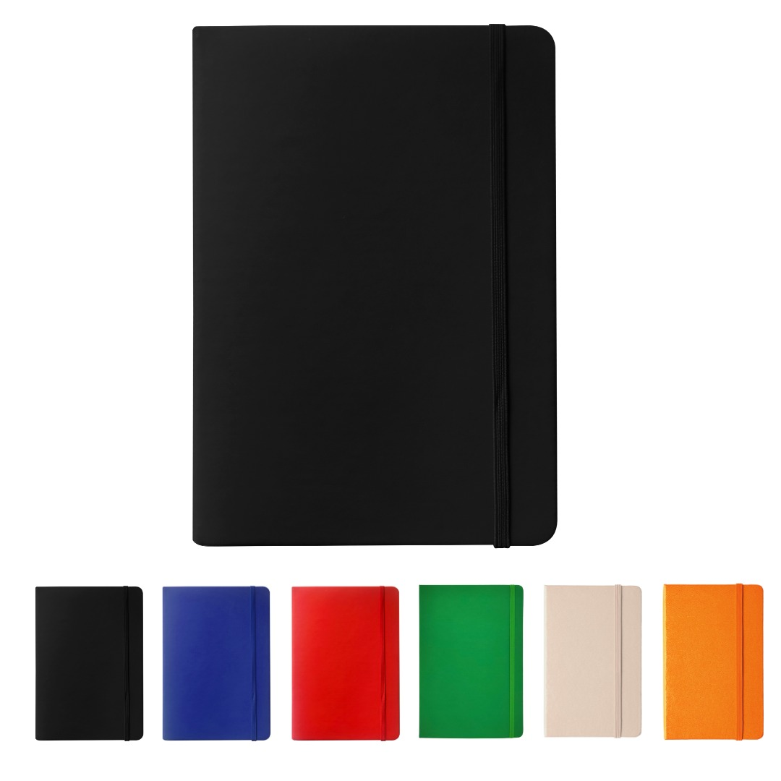 Imagen Referencial | 1000 | S/. 5.19 | 5 a 7 Días útiles | CUADERNO PU A6 Material: Poliuretano Medida: 14 x 9 cm Incluye: Tapa dura, 80 hojas rayadas,hojas cocidas, separador de tela y liga Color: Negro, azul Presentacion: Caja grupal *Incluye 1 logo a full color por 1 lado *Arte y diseño facilitado por el cliente. | S/. 5,190.00 |  | 22% | TIENDA PUBLICITARIA |  |  | Precio S/.6.08 incluido IGV | S/. 2.90 | 40 | S/. 1.16 | S/. 1,159.32 | S/. 4.06 | 1000 | S/. 28.98 | S/. 280.00 | S/. 4,366.61 | UV | S/. 500.00 | 1 | 1 | 1 | S/. 500.00 | S/. 77.00 | S/. 49.44 | S/. 4,993.05 | S/. 4.99 | S/. 0.90 | S/. 5.89
12 | CUADERNO PU A5 |  | Imagen Referencial | 1000 | S/. 8.39 | 5 a 7 Días útiles | CUADERNO PU A5 Material: Poliuretano Medida: 21cm x 14,5cm Incluye: Tapa dura, 80 hojas rayadas,hojas cocidas, separador de tela y liga Color: Negro, azul y gris Presentacion: Caja grupal *Incluye 1 logo a full color por 1 lado *Arte y diseño facilitado por el cliente. | S/. 8,390.00 |  | 25% | TIENDA PUBLICITARIA |  |  | Precio S/.6.08 incluido IGV | S/. 5.22 | 40 | S/. 2.09 | S/. 2,087.55 | S/. 7.31 | 1000 | S/. 36.53 | S/. 280.00 | S/. 7,622.97 | UV | S/. 600.00 | 1 | 1 | 1 | S/. 600.00 | S/. 77.00 | S/. 83.00 | S/. 8,382.97 | S/. 8.38 | S/. 1.51 | S/. 9.89
13 | CAJA SORPRESA |  | 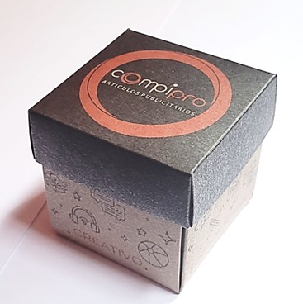 Imagen Referencial | 1000 | S/. 2.69 | 5 a 7 Días útiles | CAJA DULCES SORPRESA ECO Ideas para colocar dulces o pequeños detalles como sorpresa. Por el exterior e interior de la caja se puede poner diseños y/o mensajes temáticos en común. Material: Liner de 300 grs Medidas: 7.5 cm por lado. Modelo 2 piezas: tapa y base (por separado), ambos con impresión Impresión hasta 2 colores en el interior y por el exterior. Acabados: Plastificado solo por el exterior, adentro no Presentacion: Empaque grupal, producto desarmado *Arte y diseño facilitado por el cliente. | S/. 2,690.00 |  | 25% | Proveedor IMPRESIONES GRAFICAS GENERALES Fredy Cel.925 609 686 | En material lliner o couche 300 gr. mismo precio 1000 a S/.1380 500 a S/. 1180 +IGV Tiempo 6 dias |  | CAJA DULCES SORPRESA ECO Material couche 300 gr Couche mate 1000 a S/.1550 500 a S/. 1050 +IGV Tiempo 4 dias | S/. 1.55 | 43 | S/. 0.67 | S/. 666.50 | S/. 2.22 | 1000 | S/. 205.00 | S/. 180.00 | S/. 2,601.50 |  | S/. 0.00 | 1 | 1 | 1 | S/. 0.00 | S/. 19.40 | S/. 26.21 | S/. 2,647.11 | S/. 2.65 | S/. 0.48 | S/. 3.12
14 | TOMATODO ROCKET |  | 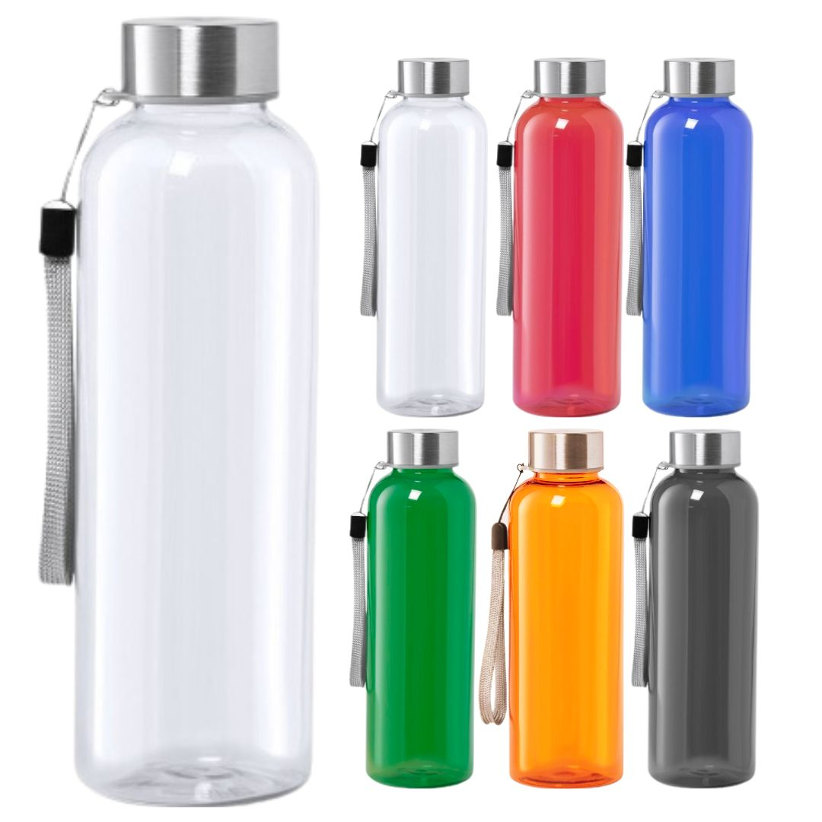 Imagen Referencial | 1000 | S/. 8.99 | 5 a 7 Días útiles | TOMATODO ROCKET Material: Plástico libre de BPA + Acero Inox. Capacidad: 600 ml Medida: 21cm x 6,5cm Incluye: Tapa de acero y sujetador Nylon. Color: Negro, azul, transparente y rojo Presentacion: Caja grupal *Incluye 1 logo a 1 color por 1 lado *Arte y diseño facilitado por el cliente. | S/. 8,994.00 |  | 24% | TIENDA PUBLICITARIA |  |  | Precio S/.6.60 incluido IGV | S/. 5.74 | 38 | S/. 2.18 | S/. 2,180.87 | S/. 7.92 | 1000 | S/. 28.70 | S/. 360.00 | S/. 8,308.70 | WILFREDO | S/. 500.00 | 1 | 1 | 1 | S/. 500.00 | S/. 96.25 | S/. 89.05 | S/. 8,994.00 | S/. 8.99 | S/. 1.62 | S/. 10.61
15 | COTP-FALCON | TOMATODO PLASTICO | 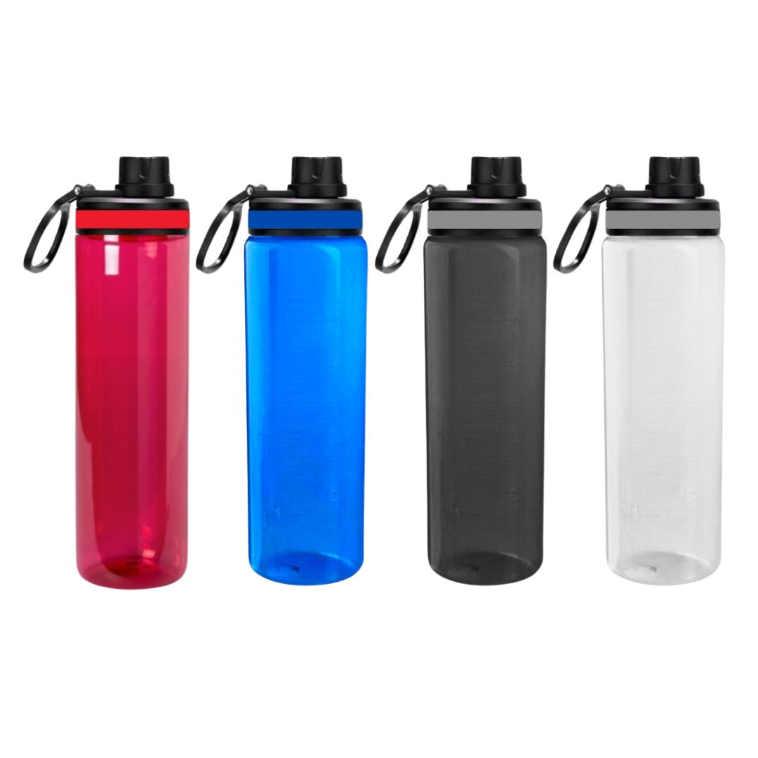 Imagen Referencial | 1000 | S/. 9.99 | 5 a 7 Días útiles | TOMATODO PLASTICO Material: Plástico Libre de BPA Capacidad: 800 ml Medida: 24cm x 7 cm Diámetro. Boquilla Antigoteo + Jalador + Grip de Silicona Tapa de boquilla : Rosca Color: Negro, azul, rojo y transparente Presentacion: Caja grupal *Incluye 1 logo a 1 color por 1 lado *Arte y diseño facilitado por el cliente. *Costo Adicional Full color: + S/ 0.70 c/u | S/. 9,990.00 |  | 24% | TIENDA PUBLICITARIA |  |  |  | S/. 6.48 | 37.7 | S/. 2.44 | S/. 2,443.22 | S/. 8.92 | 1000 | S/. 32.40 | S/. 360.00 | S/. 9,316.31 | WILFREDO | S/. 500.00 | 1 | 1 | 1 | S/. 500.00 | S/. 96.25 | S/. 99.13 | S/. 10,011.68 | S/. 10.01 | S/. 1.80 | S/. 11.81
16 | COTM-450 TK | TOMATODO PLÁSTICO | 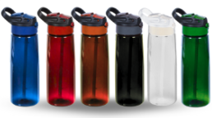 | 1000 | S/. 10.99 | 5 a 7 Días útiles | TOMATODO PLÁSTICO Tomatodo de PVC 800ml Medidas:24cm de alto con asa: 25cm de alto 7.5cm de ancho. Modelo con sorbete, tapa push y asa. Colores: Azul, blanco, negro, rojo, naranja y verde Presentación: sin bolsa individual, caja grupal *Incluye 1 logo a 1 color por 1 lado *Arte y diseño facilitado por el cliente. *Costo Adicional Full color: + S/ 0.70 c/u | S/. 10,990.00 | 12.49 | 24% | HPM |  |  |  | S/. 7.20 | 36 | S/. 2.59 | S/. 2,592.00 | S/. 9.79 | 1000 | S/. 36.00 | S/. 440.00 | S/. 10,268.00 | WILFREDO | S/. 500.00 | 1 | 1 | 1 | S/. 500.00 | S/. 96.25 | S/. 108.64 | S/. 10,972.89 | S/. 10.97 | S/. 1.98 | S/. 12.95
17 | COPM-TD09 | TOMATODO PLÁSTICO | 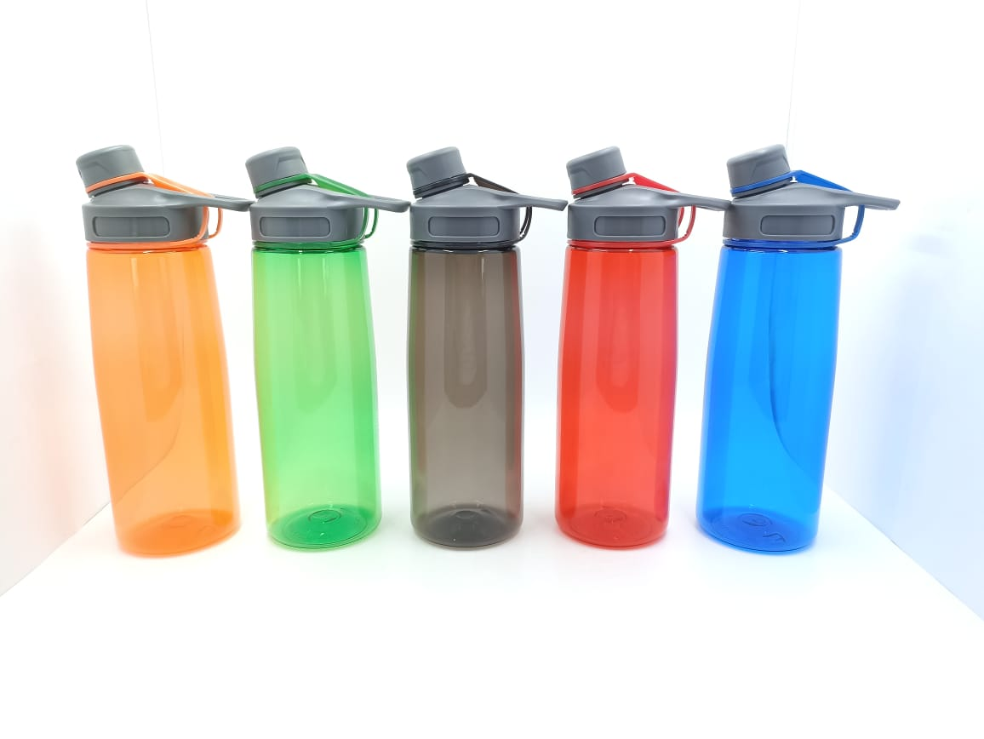 | 1000 | S/. 11.19 | 5 a 7 Días útiles | TOMATODO PLÁSTICO Medidas: Altura: 25 cm. Diámetro: 7.5 cm. (Aprox.) Descripción: Tomatodo plástico de cuerpo de color traslúcido, con tapa asa de color sólido. Para agua caliente y fría. Capacidad: 800 ml. Colores: Azul, blanco, negro, rojo, naranja y verde Presentación: sin bolsa individual, caja grupal *Incluye 1 logo a 1 color por 1 lado *Arte y diseño facilitado por el cliente. *Costo Adicional Full color: + S/ 0.70 c/u | S/. 11,190.00 | 12.49 | 24% | HPM |  |  |  | S/. 7.20 | 38 | S/. 2.74 | S/. 2,736.00 | S/. 9.94 | 1000 | S/. 36.00 | S/. 440.00 | S/. 10,412.00 | WILFREDO | S/. 500.00 | 1 | 1 | 1 | S/. 500.00 | S/. 96.25 | S/. 110.08 | S/. 11,118.33 | S/. 11.12 | S/. 2.00 | S/. 13.12

5 | BOLSA CON FUELLE |  | Imagen Referencial | 1000 | S/. 2.86 | 7 a 9 Días útiles | BOLSA CON FUELLE Material: Notex 80 gr Medida: 37cm x 34cm x 9cm Incluye asas de 50 cm Color: Negro y azul Presentacion: Caja grupal, no bolsita individual *Incluye 1 logo a 1 color por 1 lado en DTF *Arte y diseño facilitado por el cliente. | S/. 2,863.33 |  | 42% | TIENDA PUBLICITARIA |  |  | S/.1.53 incluido IGV | S/. 1.33 | 90 | S/. 1.20 | S/. 1,197.39 | S/. 2.53 | 1000 | S/. 13.30 | S/. 90.00 | S/. 2,631.13 | uv | S/. 100.00 | 1 | 2 | 1 | S/. 200.00 | S/. 3.85 | S/. 28.35 | S/. 2,863.33 | S/. 2.86 | S/. 0.52 | S/. 3.38
6 | COIT-NB107 | CUADERNO ANILLADO A5 TAPA DURA CON LAPICERO | 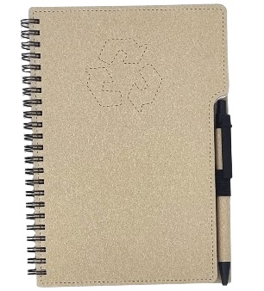 Imagen Referencial | 1000 | S/. 9.52 | 7 a 9 Días útiles | CUADERNO ANILLADO A5 TAPA DURA CON LAPICERO Material papel y carton reciclado 70 hojas blancas rayadas Tamaño: 15x21cm Color: Natural Presentacion: Caja grupal, no bolsita individual *Incluye 1 logo a 1 color por 1 lado *Arte y diseño facilitado por el cliente. | S/. 9,523.25 |  | 31% | ITEC | NB107 |  | Precio S/.5.98 + IGV | S/. 5.98 | 50 | S/. 2.99 | S/. 2,990.00 | S/. 8.97 | 1000 | S/. 11.96 | S/. 120.00 | S/. 9,101.96 | YA INCLUYE | S/. 250.00 | 1 | 1 | 1 | S/. 250.00 | S/. 77.00 | S/. 94.29 | S/. 9,523.25 | S/. 9.52 | S/. 1.71 | S/. 11.24
8 | TOMATODO VITALIS |  | 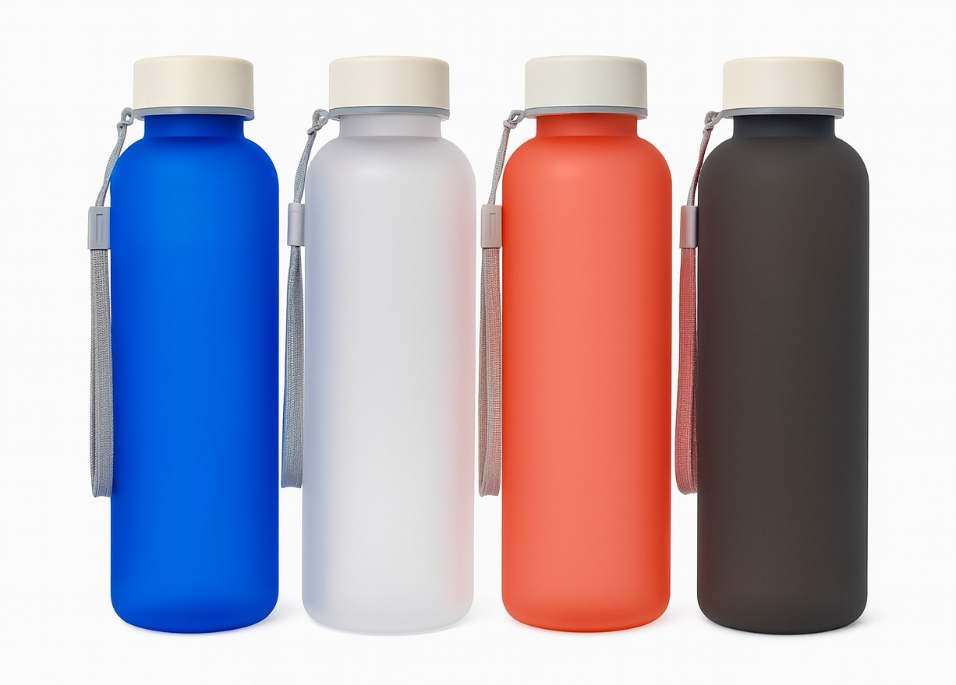 Imagen Referencial | 1000 | S/. 11.06 | 5 a 7 Días útiles | TOMATODO VITALIS Material: Plástico libre de BPA Capacidad: 600 ml Medida: 21cm x 6,5cm Color: Negro, azul, transparente y rojo Presentacion: Bolsita individul *Incluye 1 logo a 1 color por 1 lado *Arte y diseño facilitado por el cliente. | S/. 11,059.91 |  | 41% | TIENDA PUBLICITARIA |  |  | Precio S/.6.96 incluido IGV | S/. 6.05 | 75 | S/. 4.54 | S/. 4,539.13 | S/. 10.59 | 1000 | S/. 12.10 | S/. 90.00 | S/. 10,693.41 | YA INCLUYE | S/. 180.00 | 1 | 1 | 1 | S/. 180.00 | S/. 77.00 | S/. 109.50 | S/. 11,059.91 | S/. 11.06 | S/. 1.99 | S/. 13.05
10 | COEF-YH-154 | TOMATODO PLASTICO | 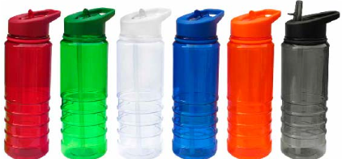 Imagen Referencial | 1000 | S/. 14.51 | 5 a 7 Días útiles | TOMATODO PLASTICO Descripción: Tomatodo plástico PC de cuerpo de color traslúcido, con tapa asa de color sólido y sorbete interior blanco. Para agua caliente y fría. Capacidad: 750 ml. Medidas: 23.5cm x 7.5cm Color: Negro, azul, rojo y transparente Presentacion: Cajita individul *Incluye 1 logo a 1 color por 1 lado *Arte y diseño facilitado por el cliente. | S/. 14,506.63 |  | 41% | EYF | YH-154 |  | Precio S/.8.00 + IGV | S/. 8.00 | 75 | S/. 6.00 | S/. 6,000.00 | S/. 14.00 | 1000 | S/. 16.00 | S/. 90.00 | S/. 14,106.00 | YA INCLUYE | S/. 180.00 | 1 | 1 | 1 | S/. 180.00 | S/. 77.00 | S/. 143.63 | S/. 14,506.63 | S/. 14.51 | S/. 2.61 | S/. 17.12
11 | COIT-CUP-216 | TOMATODO PLASTICO TRASLUCIDO | 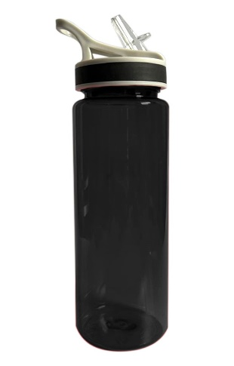 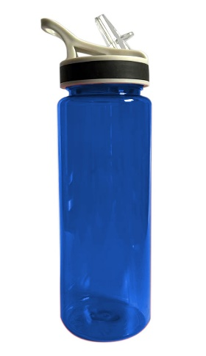 Imagen Referencial | 1000 | S/. 9.40 | 5 a 7 Días útiles | TOMATODO PLASTICO TRASLUCIDO Material: Plástico Capacidad: 775 ml Medida: 22cm x 7cm Color: Negro, azul y rojo Presentacion: Cajita individul *Incluye 1 logo a 1 color por 1 lado *Arte y diseño facilitado por el cliente. | S/. 9,401.89 |  | 31% | ITEC | CUP-216 |  | Precio S/.5.90 + IGV | S/. 5.90 | 50 | S/. 2.95 | S/. 2,950.00 | S/. 8.85 | 1000 | S/. 11.80 | S/. 120.00 | S/. 8,981.80 | YA INCLUYE | S/. 250.00 | 1 | 1 | 1 | S/. 250.00 | S/. 77.00 | S/. 93.09 | S/. 9,401.89 | S/. 9.40 | S/. 1.69 | S/. 11.09

